基础机制
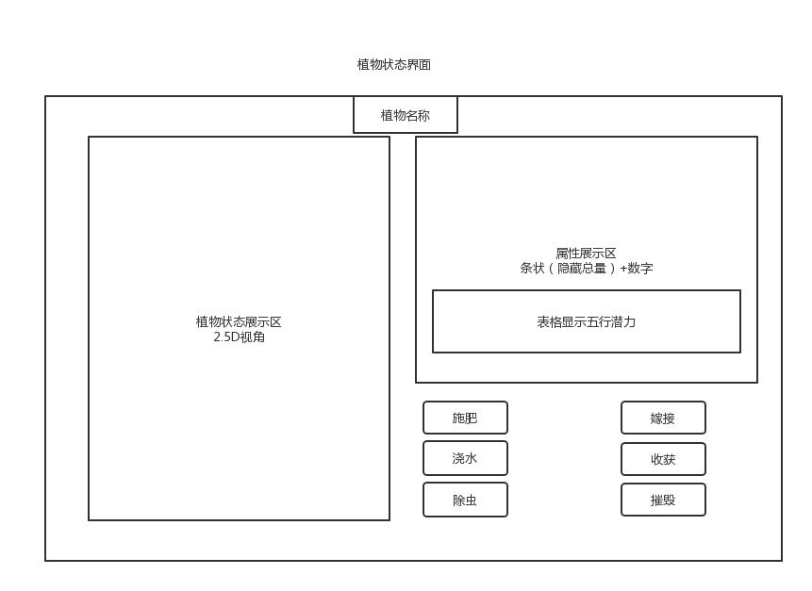
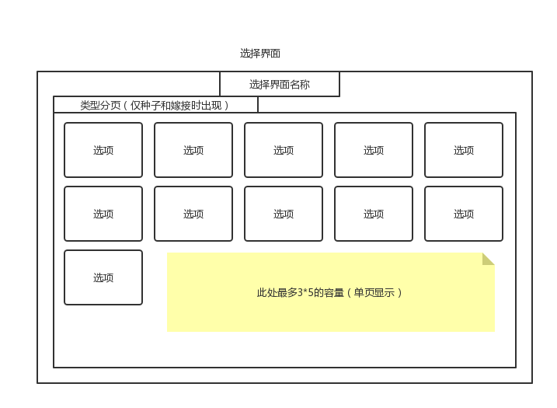
基础机制
一 | 系统需求
1 | 种植
 | 1.1 | 种植需求
 |  | 种子 | 水 | 肥料 | 除虫 | 田地 | 工具
 | 获取途径：
 | 1） | 种子
 | * | 商城购买
 |  | 打怪获取

 | 2） | 水
 | * | 河边打水
 | * | 井口打水
 |  | 水系神兽

 | 3） | 肥料
 |  | 畜牧区生产
 | * | 农庄村民购买
 |  | 打怪获取

 | 4） | 工具
 | * | 任务提供
 |  | 工匠处制作或升级

 | 1.2 | 游玩流程
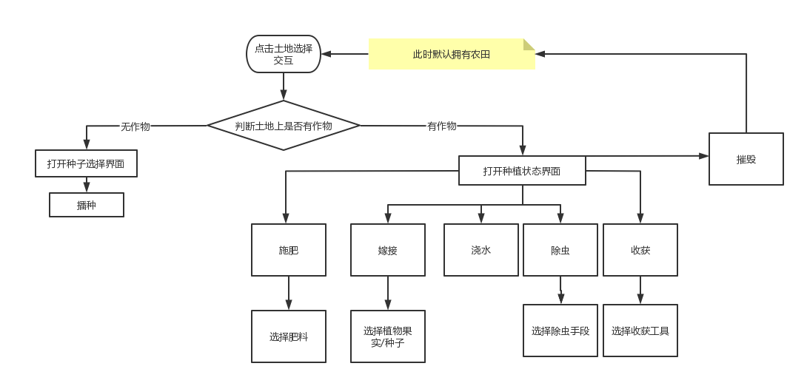

 | 1.3 | 植物养成
 |  | 植物属性
 |  | 生长量（植物经验值） | 水量 | 土壤肥度 | 五行属性 | 神话潜力等级 | 神话评级（隐藏） | 嫁接次数

二 | 界面

